Kadar (JPA 2026)
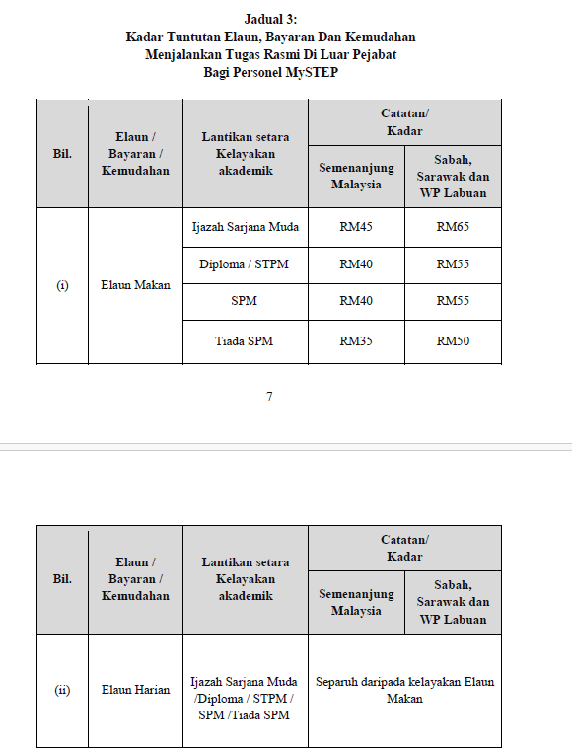
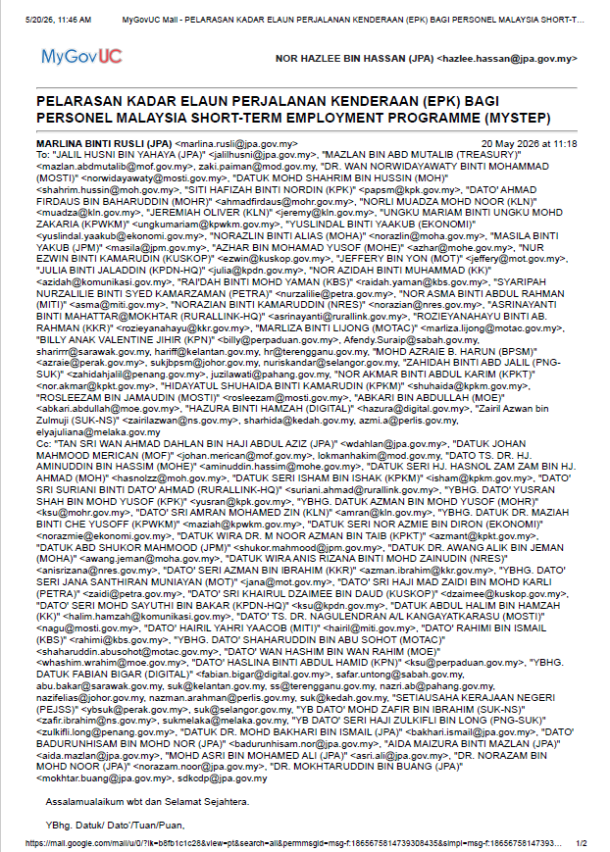

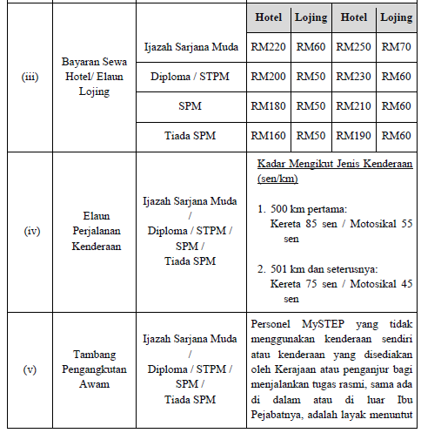

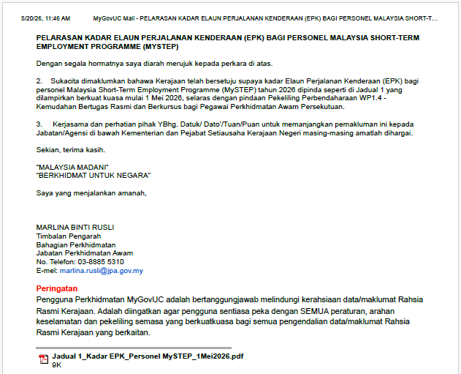

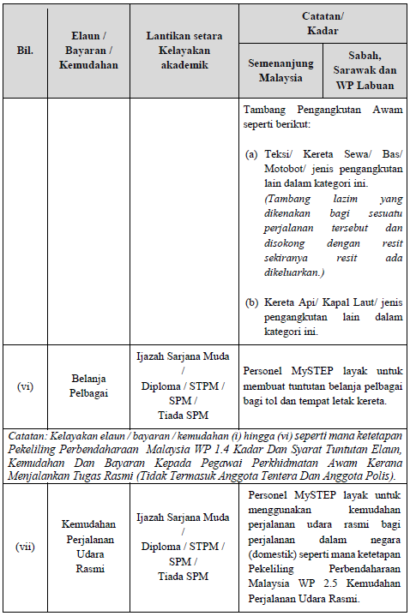

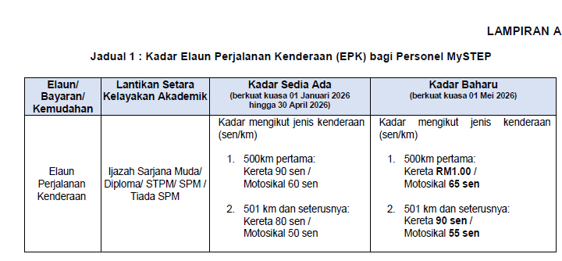

Nota Tambahan
NOTA TAMBAHAN
Elaun Makan : • Jarak dari ibu pejabat > 25 km
• Tempoh 24 jam atau lebih
• Kiraan bermula dari waktu bertolak
• Kadar bahagian makan :-
sarapan pagi - 20% daripada elaun makan
makan tengah hari - 40% daripada elaun makan
makan malam - 40% daripada elaun makan
• Sekiranya sebahagian makan disediakan, hanya layak tuntut
bahagian yang tidak disediakan
Elaun Harian : • Jarak dari ibu pejabat > 25 km
• Tempoh lebih 8 jam tapi kurang 24 jam
• Kiraan bermula dari waktu bertolak sehingga balik semula
• Makan tidak disediakan sepanjang tempoh bertugas rasmi
• Kadar kelayakan = ½ elaun makan (50%)
Hotel : • Jarak dari ibu pejabat > 25 km
• Sertakan resit / bukti pembayaran sewa hotel termasuk cukai perkhidmatan
yang perlu dibayar (sekiranya berkaitan)
• Resit hendaklah di atas nama penuntut sendiri
Lojing : • Jarak dari ibu pejabat > 25 km
• Jarak lojing ke Tempat Bertugas Rasmi < 25 km
• Perlu nyatakan alamat lojing di kenyataan tuntutan
Lain-lain : • Hanya 1 tuntutan boleh dibuat bagi satu-satu bulan dan hendaklah dihantar sebelum 15hb bulan berikutnya.
• Kemudahan menjalankan tugas rasmi di dalam negeri adalah terhad kepada skop tugas Personel MySTEP yang telah disahkan oleh Pegawai Penyelia.

